Накладная-№3
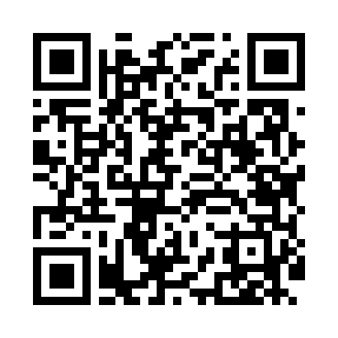
Номер товарно-транспортной накладной: |  |  | Торговый представитель: Karimov Amirjon
Поставщик: Toshkent falcon fly 2 |  |  | Телефон торгового представителя: +998915200523
Дата отгрузки: 09.10.2025 |  |  | Контрагент: """" Klient
Дата консигнации: |  |  | Адрес:
Доставщик: |  |  | Телефон:
Телефон доставщика:
Время заказа: 09.10.2025 18:31:06
№ | Штрих-код | Название товаров (работ,услуг) | Количество | Количество в кейсе | Цена | Сумма
 |  |  | 43 |  |  | 204
1 | 6920240023673 | Коврики напольные для ванной комнаты 50*120CM XP-23-67 | 15 | 15 шт. | 3.60 | 54
2 | 6920240023246 | Универсал коврик 80*180 см XP-23-24 | 6 | 6 шт. | 10.70 | 64.20
3 | 6970128140992 | Складная пластиковая корзина для белья 45*35* 40 DB-140-99 | 5 | 5 шт. | 3.60 | 18
4 | 6909917140707 | Складная пластиковая корзина для белья, 40×50 см, DB-140-70 | 5 | 5 шт. | 4.20 | 21
5 | 6909917140691 | Складная пластиковая корзина для белья, 35×40 см, DB-140-69 | 12 | 12 шт. | 3.90 | 46.80
Итого: 204$|->UZS: 2,550,000.00

